РЕТРО
ТОО "ВСЁ ДЛЯ БАНИ"
г. Астана ул. Циолковского д.4 с.11Б тел.: 54-16-93 87015544115

РЕТРО
Наименование | Цена, тг
Светильник РЕТРО 1951г | 12000
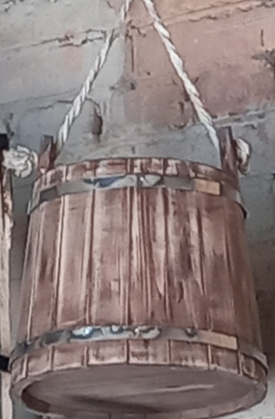 Кадка РЕТРО | 8000
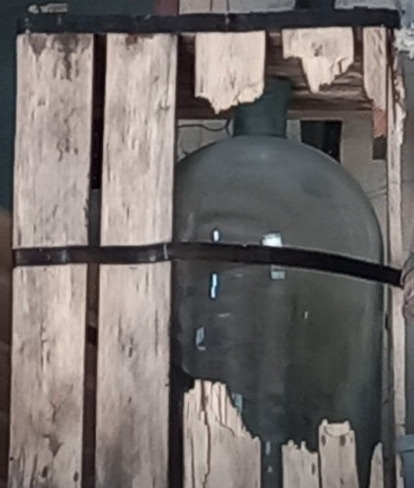 Ящик с бутылём РЕТРО | 18000
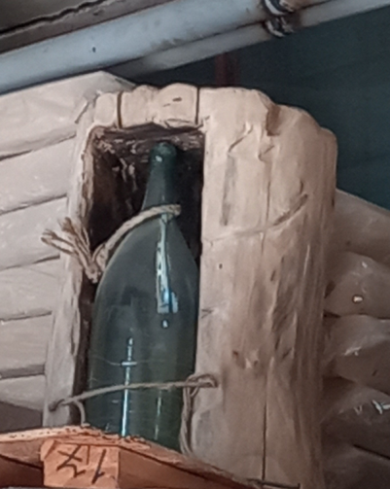 Пенёк с бутылём РЕТРО | 25000
Керосиновая лампа РЕТРО | 6000

